V1
□ OLAP Write-Back(배분 기능) 설명서

 | 1. 컨트롤 기본 옵션의 설정하기
 |  | OlapGrid에서 Write-Back기능을 사용하시려면 아래의 옵션들을 통해서 기능을 활성화 하고 상세 동작을 제어하실 수 있습니다.

 |  | 객체 |  | 하위 객체 |  | 속성명 |  |  | 설명
 |  | OlapGrid |  | Options |  | (bool) EnableWriteBack |  |  | Write-Back 기능을 활성화 할지 여부를 설정 합니다.
 |  |  |  |  |  | (bool) EnableCreateRecord |  |  | 입력 대상 셀에 레코드가 없는 경우 편집을 허용하고 해당 셀에 헤더(Row, Column)의 텍스트를 기준으로 자동으로 레코드를 생성할지 여부를 설정합니다. (이 설정이 false 일 경우 데이터가 없는 셀은 수정하실 수 없으며, true일 경우 서버에서 배분 시 자동으로 생성된 레코드는 현재 행/열에 배치된 항목의 값만 설정됩니다.)
 |  |  |  |  |  | (bool) ManualUpdate |  |  | 사용자가 데이터를 변경할 경우 서버에서 처리하는 자동 배분 기능을 수동으로 동작할지 여부를 설정합니다. (데이터가 많을 경우 이 옵션을 활성화하고 여러 개의 셀의 값을 편집한 뒤 "CalculateWriteBack" 함수를 호출하여 수정된 셀 모두를 한번에 서버에서 계산하도록 하여 편집 속도를 개선할 수 있습니다.)

 |  | <샘플 소스>

 | 2. 필드별 상세 배분 옵션 설정하기
 |  | 데이터셀을 수정 시 수정된 값을 데이터셀의 상세 레코드에 배분작업을 하기위한 규칙은 아래의 옵션으로 조정 가능합니다.
 |  | 객체 |  | 하위 객체 |  | 속성명 |  |  | 설명
 |  | OlapGrid |  | OlapField |  | (int) EditMethod |  |  | 수정된 데이터를 레코드별로 배분하는 방식을 설정합니다. (3. 배분 방식별 설명을 참조) 1 : 가중치 배분 2 : 균등배분 3 : 가중치 배분(force) 4 : 균등배분 배분(force)
 |  |  |  |  |  | (int) EditPrecision |  |  | 데이터 배분 시 데이터의 최대 소수점 자릿 수를 설정합니다.
 |  |  |  |  |  | (string) EditMethodRef |  |  | 배분 방식이 가중치일 경우 가중치에 해당하는 값을 가지는 필드의 이름을 설정합니다.

 |  | <샘플 소스>

 | 3. 배분 방식별 처리 규칙
 |  | 3.1. 가중치 배분
 |  |  | 가중치 배분에서 가중치 기준 필드를 정의하지 않은 경우는 수정 대상 필드가 가지고 있는 값을 기준으로 가중치를 계산 합니다.
 |  |  | <수정 전 데이터> |  |  |  |  |  |  |  | <계산 수식>
 |  |  | 시도 |  | 구군 |  | 매출 목표 | <수정 값> |  | {가중치} |  | {배분 값} | {계산 결과}
 |  |  | 서울 합계 |  |  |  | 1,500 | 2,000 |  | ={구군별 값}/{서울 합계} |  | ={증감} * {가중치} | ={원본} + {배분 값}
 |  |  | 서울 |  | 강남구 |  | 500 |  |  | 0.33 |  | 167 | 667
 |  |  |  |  | 서초구 |  | 400 | <증감> |  | 0.27 |  | 133 | 533
 |  |  |  |  | 관악구 |  | 300 | 500 |  | 0.20 |  | 100 | 400
 |  |  |  |  | 도봉구 |  | 200 |  |  | 0.13 |  | 67 | 267
 |  |  |  |  | 노원구 |  | 100 |  |  | 0.07 |  | 33 | 133
 |  |  |  |  |  |  |  |  |  |  |  |  | 2,000

 |  | 3.2. 균등 배분
 |  |  | 균등 배분은 증감한 값을 레코드 수량으로 나누어서 배분하며, 이때 배분 이후에 값이 음수가 되지 않도록 자동 조정 합니다.
 |  |  | <수정 전 데이터> |  |  |  |  |  |  |  | <계산 수식>
 |  |  | 시도 |  | 구군 |  | 매출 목표 | <수정 값> |  |  | {배분 값} |  | {계산 결과}
 |  |  | 서울 합계 |  |  |  | 1,500 | 2,000 |  |  | ={증감} / {레코드 수량} |  | ={원본} + {배분 값}
 |  |  | 서울 |  | 강남구 |  | 500 |  |  |  | 100 |  | 600
 |  |  |  |  | 서초구 |  | 400 | <증감> |  |  | 100 |  | 500
 |  |  |  |  | 관악구 |  | 300 | 500 |  |  | 100 |  | 400
 |  |  |  |  | 도봉구 |  | 200 |  |  |  | 100 |  | 300
 |  |  |  |  | 노원구 |  | 100 |  |  |  | 100 |  | 200
 |  |  |  |  |  |  |  |  |  |  |  |  | 2,000

 |  | 3.3. 가중치 배분 (force)
 |  |  | 가중치 배분을 수행하되 수정하기 전의 값은 무시되고 변경된 전체 값을 기준으로 재 배분 합니다.
 |  |  | <수정 전 데이터> |  |  |  |  |  |  |  | <계산 수식>
 |  |  | 시도 |  | 구군 |  | 매출 목표 | <수정 값> |  | {가중치} |  | {배분 값} | {계산 결과}
 |  |  | 서울 합계 |  |  |  | 1,500 | 2,000 |  | ={구군별 값}/{서울 합계} |  | ={수정값} * {가중치} | ={배분 값}
 |  |  | 서울 |  | 강남구 |  | 500 |  |  | 0.33 |  | 667 | 667
 |  |  |  |  | 서초구 |  | 400 |  |  | 0.27 |  | 533 | 533
 |  |  |  |  | 관악구 |  | 300 |  |  | 0.20 |  | 400 | 400
 |  |  |  |  | 도봉구 |  | 200 |  |  | 0.13 |  | 267 | 267
 |  |  |  |  | 노원구 |  | 100 |  |  | 0.07 |  | 133 | 133
 |  |  |  |  |  |  |  |  |  |  |  |  | 2,000

 |  | 3.4. 균등 배분 (force)
 |  |  | 수정된 최종 값으로 전체 레코드에 동일한 값으로 배분하며, 수정되기 전의 값은 무시되고 최종 값으로 변경됩니다.
 |  |  | <수정 전 데이터> |  |  |  |  |  |  |  | <계산 수식>
 |  |  | 시도 |  | 구군 |  | 매출 목표 | <수정 값> |  |  | {배분 값} |  | {계산 결과}
 |  |  | 서울 합계 |  |  |  | 1,500 | 2,000 |  |  | ={수정값} / {레코드 수량} |  | ={배분 값}
 |  |  | 서울 |  | 강남구 |  | 500 |  |  |  | 400 |  | 400
 |  |  |  |  | 서초구 |  | 400 |  |  |  | 400 |  | 400
 |  |  |  |  | 관악구 |  | 300 |  |  |  | 400 |  | 400
 |  |  |  |  | 도봉구 |  | 200 |  |  |  | 400 |  | 400
 |  |  |  |  | 노원구 |  | 100 |  |  |  | 400 |  | 400
 |  |  |  |  |  |  |  |  |  |  |  |  | 2,000

 | 4. Write-Back 연산 및 저장
 |  | Write-Back의 연산및 상태 관리는 서버에 캐시 파일로 관리하며, 해당 캐시는 현재 사용자의 OlapGrid별로 고유한 코드로 관리됩니다.
 |  | 캐시는 사용자가 새로 조회를 하면 다시 생성됩니다. 새로고침 전에 피벗팅, 필터링 등의 OlapGrid 고유 작업시에는 캐시가 유지 됩니다.
 |  | 데이터베이스에 최종 수정을 위해서는 해당 business를 ServerScript로 작성해야 합니다.
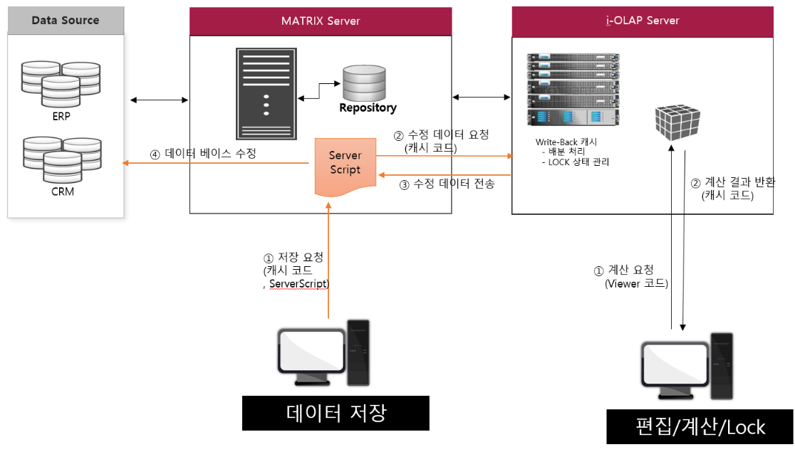

 | 4. Server Script 작성 가이드
 |  | 수정된 데이터를 대상 데이터 베이스에 업데이트 하기 위해서는 ServerScript를 작성하시면 되며,
 |  | 이때 주의 사항은 수정된 데이터의 레코드 개수가 많을 수 있으므로 전체를 메모리에 올리지 않고 행별로 SQL을 수행 합니다.
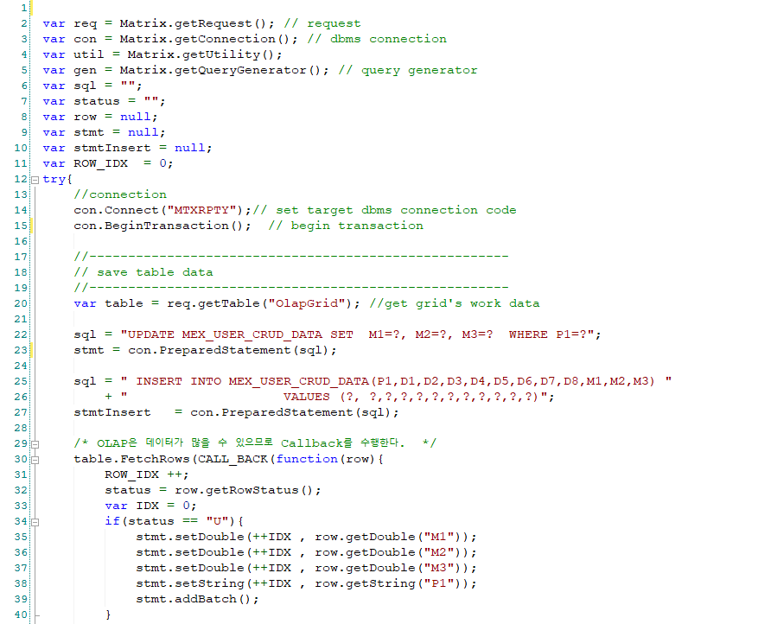
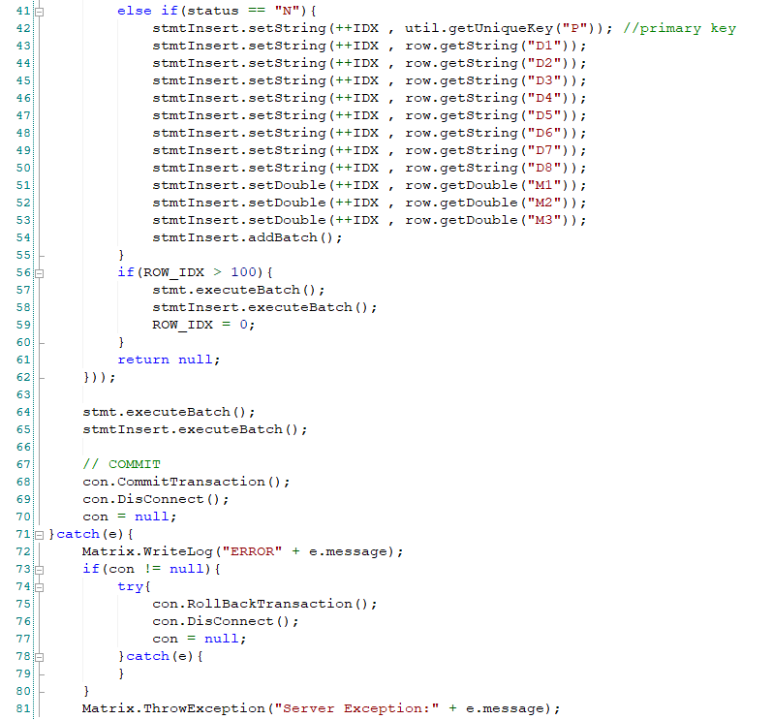
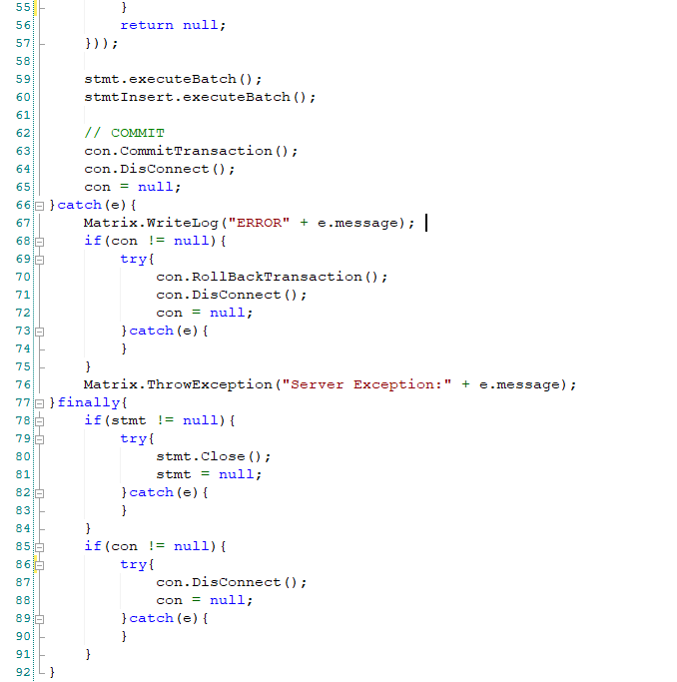
Target DataBase 연결 및 Transactionsaction 시작
OlapGrid 컨트롤에서 수정한 데이터 테이블 가져오기
OlapGrid에서 수정한 데이터는 개수가 많을 수가 있어 전체를 메모리에 올리지 않고 행별로 처리 합니다.
Transaction Comit 및 데이터 베이스 연결 종료

end of document

D1
